关系图
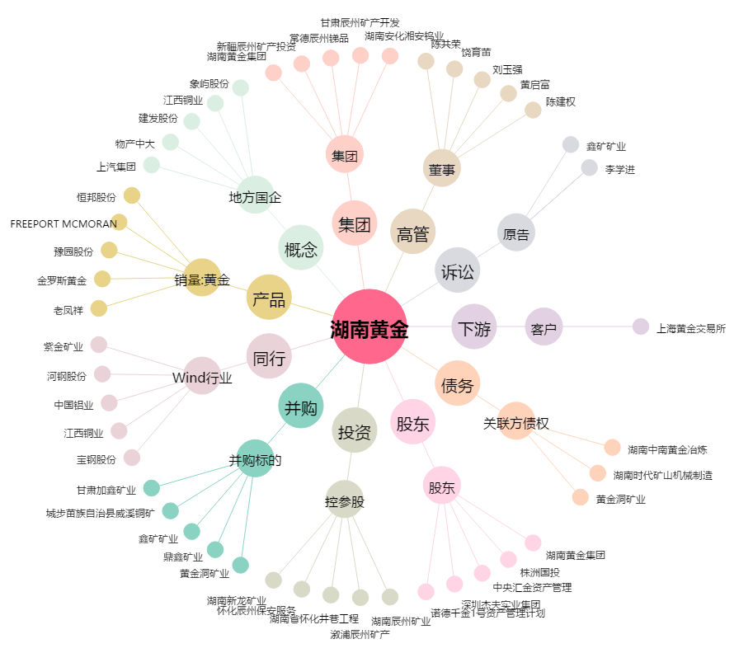
湖南黄金[002155.SZ] - 关系概览图

